B - Infraestructura
 |  |  | GESTIÓN DOCUMENTAL |  |  |  |  |  |  |  |  |  |  |  |  |  |  |  |  | POLICÍA NACIONAL
Código:1GD-FR-0020
Fecha: 09/07/2025 |  |  | DIAGNÓSTICO INTEGRAL PARA LOS ARCHIVOS DE LA POLICÍA NACIONAL
Versión: 1
CONTINUIDAD DIAGNÓSTICO INTEGRAL PARA LOS ARCHIVOS DE LA POLICÍA NACIONAL

B. INFRAESTRUCTURA
ASPECTOS A TENER EN CUENTA
Los edificios y locaciones destinados como sedes de archivos, deberán cumplir con las condiciones de edificación, almacenamiento, medio ambiental, de seguridad y de mantenimiento que garanticen la adecuada conservación de los acervos documentales (Acuerdo 049 del 05/05/2000 "Por el cual se desarrolla el artículo 61 del capítulo 7º de conservación documentos el reglamento general de archivos sobre "condiciones de edificios y locales destinados a archivos").

B1. DATOS GENERALES Y UBICACIÓN DEL DEPÓSITO DE ARCHIVO
Fecha de Construcción |  |  |  |  |  | Acto Administrativo de construcción |  |  |  | Condición Legal del Bien Inmueble |  | Ubicación Geográfica |  |  |  |  |  |  |  |  | Ubicación específica
Día |  | Mes |  | Año |  |  |  |  |  |  |  | Zona |  |  | Punto cardinal |  |  | Unidad Administrativa
25 |  | 10 |  | 2021 |  | Arrendado mediante Contratación directa PN DEUIL CD 93-1-10024-21, del 25/10/2021 |  |  |  | Arrendado |  | Urbana |  |  | Noroccidente |  |  | Sector |  |  | En la sede principal de la unidad (Interna)
B.2 ESTADO DE LA EDIFICACIÓN
Estado de la Construcción |  |  |  |  |  | Niveles de la Edificación |  | Nivel de Ubicación del Archivo |  | Servicios Básicos |  |  | Inmediaciones / áreas colindantes |  |  |  | Situaciones de Riesgo Detectadas
Construida |  |  |  |  |  | Cinco |  | Cinco |  | Luz, Agua, Alcantarillado |  |  | Otros |  |  |  | Filtraciones de Agua
B.3 CONDICIONES TÉCNICAS MÍNIMAS EXIGIDAS
Área Administrativa |  |  |  | Zona de Consulta |  |  |  | Depósitos Documentales |  |  | Laboratorio de Microfilmación |  |  |  | Laboratorio de Digitalización |  |  |  | Zona Cuarentena (Biodeterioro)
Interno y Externo | Área en m² |  |  | Interno | Área en m² |  |  | Interno | Área en m² |  | No Aplica | Área en m² |  |  | No Aplica | Área en m² |  |  | No Aplica | Área en m²
 | 10 |  |  |  | 4 |  |  |  | 142
Las diferentes áreas se encuentran aisladas |  |  |  |  |  |  | No | Número de Depósitos Documentales |  |  |  |  |  | 2 | Total de m² asignados
ESTANTERÍA / ARCHIVADORES, SEÑALÉTICA Y SISTEMA DE ILUMINACIÓN
Estantería |  | Clase y Altura |  |  |  |  |  | Sistema de Iluminación |  | Existencia de Luz |  |  |  |  | Señalética, rutas de evacuación, plan de contingencia frente a desastres |  | El Archivo de la Unidad cuenta con sistema de señalización
 |  | Fija de un nivel con 2,20 metros de altura |  |  |  |  |  |  |  | Natural y artificial |  |  |  |  |  |  | Orientadoras, Informativas, Direccionales |  |  |  |  |  |  | Aire Acondicionado
 |  | Longitud |  |  |  |  |  |  |  | Sistema Utilizado |  |  |  |  |  |  | Se cuenta con plan de emergencia y contingencia |  |  |  |  |  |  | Deshumificador
 |  | Estantería de menos de 100 metros de longitud |  |  |  |  |  |  |  | Incandescente |  |  |  |  |  |  | Si |  |  |  |  |  |  | Extractor
 |  | Capacidad de soportar peso |  |  |  |  |  |  |  | Intensidad e impacto |  |  |  |  |  |  | Rutas de evacuación y salidas de emergencia |  |  |  |  |  |  | Extractor Eléctrico
 |  | Cada bandeja soporta un peso de 100 kg / mt lineal |  |  |  |  |  |  |  | Radiación visible lumínica menor o igual a 100 lux. |  |  |  |  |  |  | El Archivo cuenta con una salida debidamente señalizada |  |  |  |  |  |  | Humificador
SISTEMA DE VENTILACIÓN Y CONDICIONES AMBIENTALES |  |  |  |  |  |  |  |  |  |  |  |  |  |  |  |  |  |  |  |  |  |  |  | Luxómetro
Ventilación |  | Clase de Ventilación |  |  |  |  |  | Los depósitos cuentan con sistemas de regulación ambiental |  | Condiciones Ambientales |  |  |  |  | Mantenimiento y Limpieza |  | Área Administrativa |  |  |  |  |  |  | Termohigrómetro
 |  | Natural |  |  |  |  |  |  |  | Control, regulación y verificaión de Humedad Relativa, Temperatura |  |  |  |  |  |  | Diario |  |  |  |  |  |  | Ventiladores
 |  | Sistema de Ventilación Artificial |  |  |  |  |  |  |  | De no aplicarse ningún sistema, escoja el motivo |  |  |  |  |  |  | Área de Consulta y Depósitos |  |  |  |  |  |  | Todos los anteriores
 |  | Aire acondicionado, Ventiladores |  |  |  |  |  |  |  |  |  |  |  |  |  |  | Semanal |  |  |  |  |  |  | Aire Acondicionado - Deshumificador
 |  | Sistema de Ventilación Naturales |  |  |  |  |  |  |  | Nombre los equipos existentes en el depósito documental ( aire acondicionado, Deshumificador, Extractor, Extractor eléctrico, Humificador, Luxómetro, Termohigrómetro, Ventiladores |  |  |  |  |  |  | Laboratorios de Digitalización y Microfilmación |  |  |  |  |  |  | Aire Acondiconado - Humificador
 |  | Puertas |  |  |  |  |  |  |  | Termohigrómetros - Luxometro - Deshumificador- Aires Acondicionado. |  |  |  |  |  |  | No Aplica |  |  |  |  |  |  | Aire Acondicioando - Luxómetro
B.4 SISTEMA DE SEGURIDAD |  |  |  |  |  |  |  |  |  |  |  |  |  |  |  |  |  |  |  |  |  |  |  | Aire Acondiconado - Termohoigrómetro
Circuito Cerrado de Televisión |  |  | Fecha último mantenimiento |  | Sistema Biométrico |  |  | Fecha último mantenimiento |  | Alarma contra robos |  | Fecha último mantenimiento |  | Sistema Contra Incendios (Detención y Extinción) |  |  | Fecha último mantenimiento |  | Seguridad Policial |  |  | Cantidad personal por turno |  | Aire Acondicionado - Ventiladores
 |  |  |  |  | No |  |  | DD-MM-AAAA |  | No |  | DD-MM-AAAA |  | Si |  |  | 2025-11-11 |  | Si |  |  | 10 |  | Deshumificador - Extractor
B.5 ELEMENTOS Y EQUIPOS ASIGNADOS AL GRUPO DE GESTIÓN DOCUMENTAL Y DEPÓSITOS DOCUMENTALES |  |  |  |  |  |  |  |  |  |  |  |  |  |  |  |  |  |  |  |  |  |  |  | Deshumificador - Extractor eléctrico
Elementos |  |  |  |  | Cantidad | Fecha último mantenimiento o calibración |  |  | Elementos |  |  |  |  | Cantidad | Equipos |  |  |  |  | Cantidad | Fecha último mantenimiento o calibración |  |  | Deshumificador - Luxómetro
Cuenta con extintores CO2 |  |  |  |  | 1 |  |  |  | Puestos de Trabajo |  |  |  |  | 4 | Termohigrómetros |  |  |  |  | 1 | 22 | 12 | 2025 | Deshumificador - Termohigrometro
Cuenta con extintores Multipropósito |  |  |  |  | 3 |  |  |  | Teléfonos |  |  |  |  | No | Deshumidificadores / Humidificadores |  |  |  |  | 1 | 15 | 2 | 2026 | Deshumificador - ventiladores
Cuenta con extractores de aire |  |  |  |  | No |  |  |  | Unidades de Conservación (Cajas) |  |  |  |  | 1224 | Equipos de Microfilmación |  |  |  |  | No | DD | MM | AAAA | Extractor - Humificador
Cuenta con sensores de movimiento: |  |  |  |  | No |  |  |  | Unidades de Conservación (Carpetas) |  |  |  |  | 1400 | Equipos de digitalización (Escáneres) |  |  |  |  | No | DD | MM | AAAA | Extractor - Luxómetro
Otros |  |  |  |  | SI |  |  |  | Equipos de Cómputo |  |  |  |  | 4 | Impresoras- fotocopiadoras |  |  |  |  | 1 | 12 | 11 | 2025 | Extractor Termohigrómetro
Cuáles? |  |  | LUXÓMETRO |  |  |  |  |  |  |  |  |  |  |  |  |  |  |  |  |  |  |  |  | Extractor Ventiladores
EVIDENCIA FOTOGRÁFICA |  |  |  |  |  |  |  |  |  |  |  |  |  |  |  |  |  |  |  |  |  |  |  | Extractor -eléctrico Humificador
ANEXAR REGISTRO FOTOGRÁFICO QUE DEN CUENTA DE LAS CONDICIONES TÉCNICAS MÍNIMAS QUE PRESENTA LA ESTRUCTURA DEL ARCHIVO, EQUIPAMIENTO Y MOBILIARIO, ESTANTERÍA, SEÑALÉTICA Y SEGURIDAD, LAS ÁREAS COLINDANTES Y EL ESTADO DE LA INFORMACIÓN ADMINISTRADA POR LA UNIDAD |  |  |  |  |  |  |  |  |  |  |  |  |  |  |  |  |  |  |  |  |  |  |  | Extractor eléctrico- Luxómetro
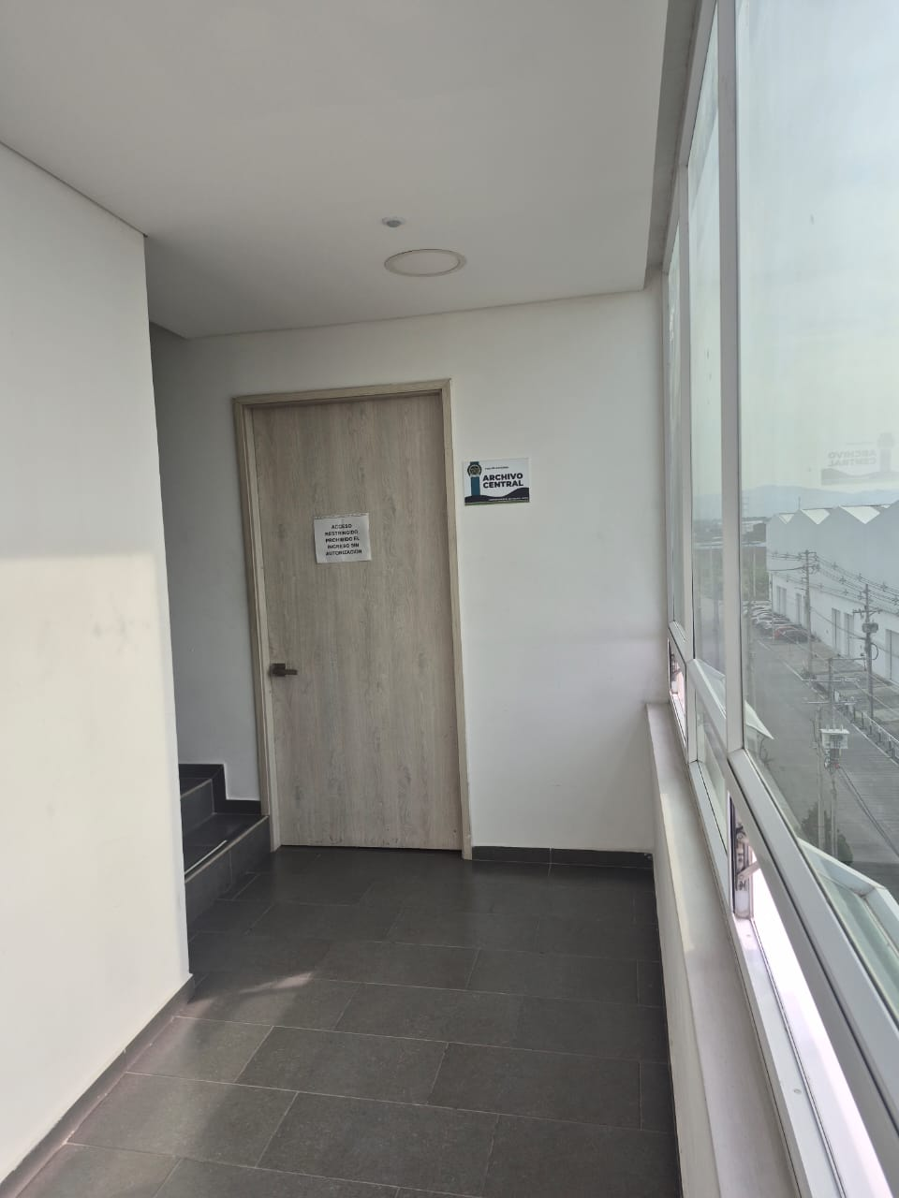 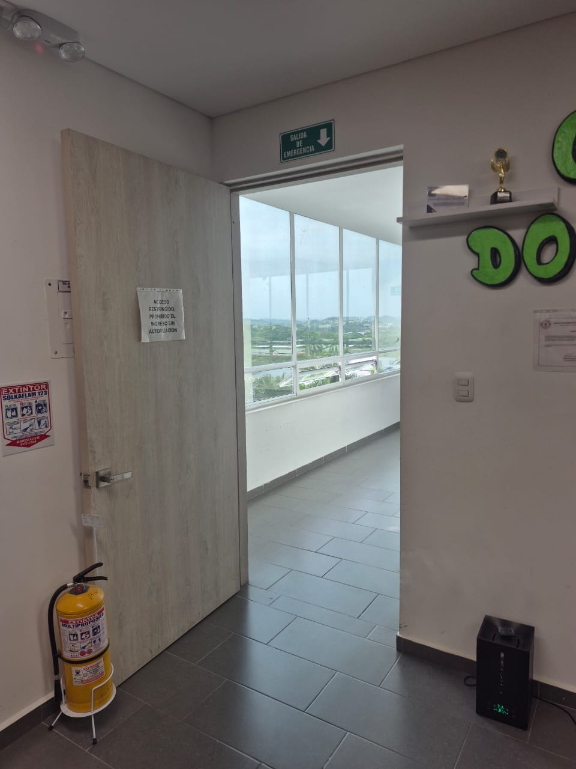 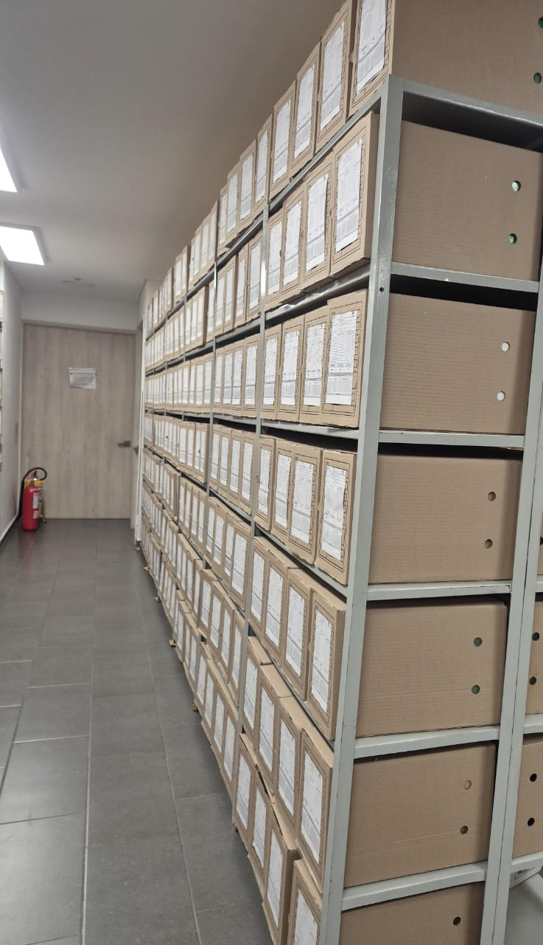 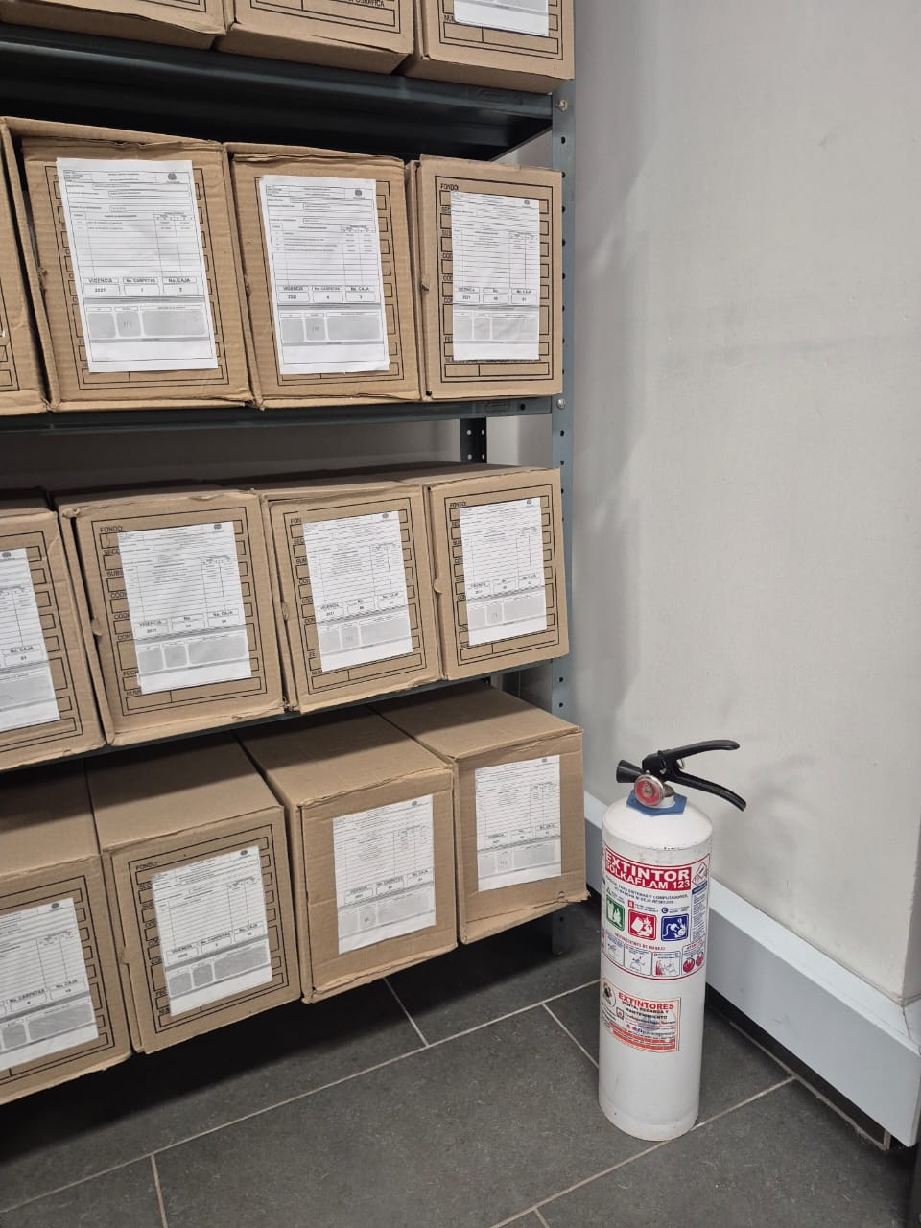 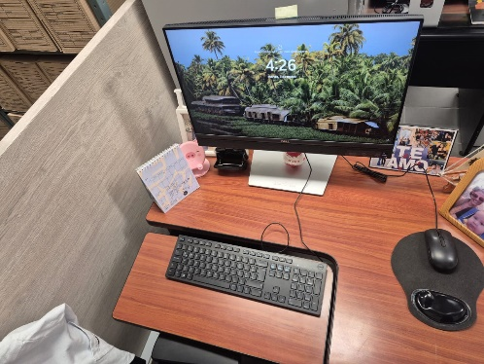 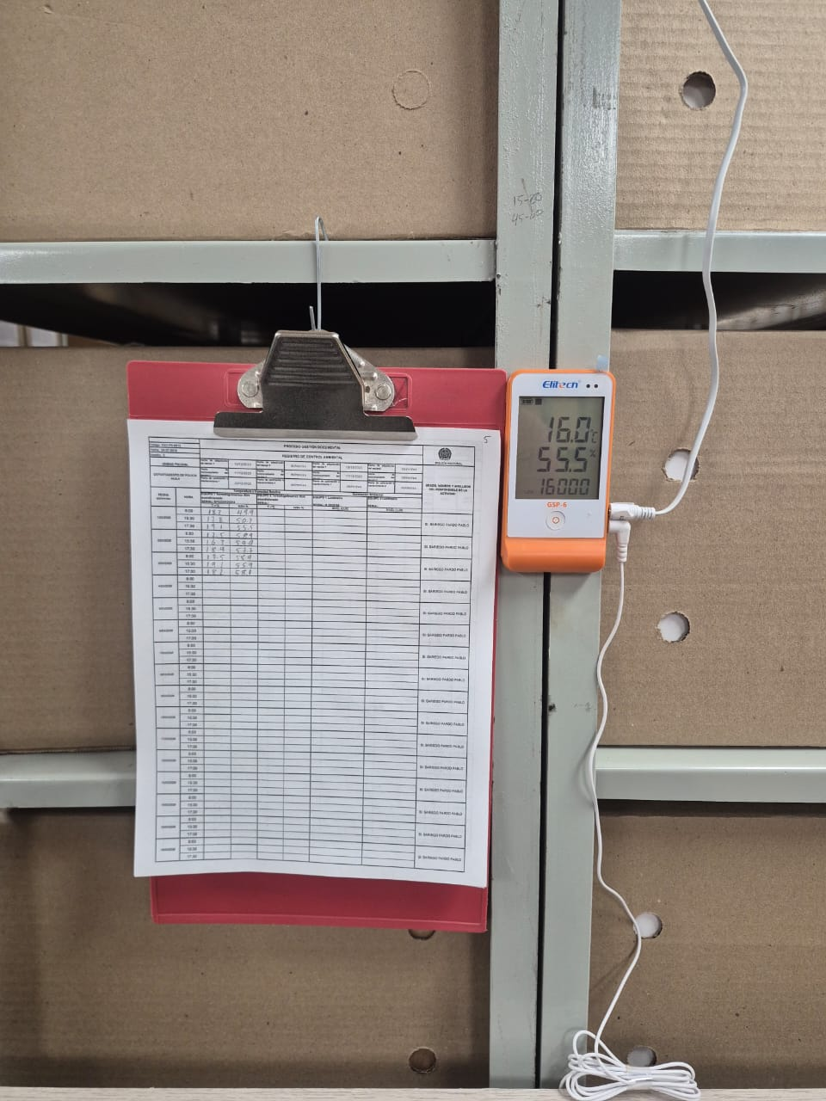 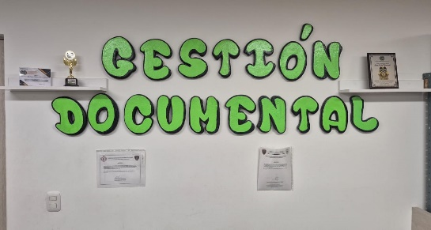 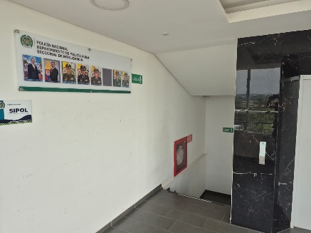 |  |  |  |  |  |  |  |  |  |  |  |  |  |  |  |  |  |  |  |  |  |  |  | Extractor eléctrico - Termohigrómetro
Condiciones técnicas minímas que presenta la estructura del archivo Estructura construída en concreto, poseee puerta en madera con cerraduras, pisos en ceramica con buena iluminación
Equipamiento y mobiliario con que se cuenta en el archivo central Se cuenta con 04 equipos de computos para las labores administrativas, aire acondicionado Estanteria metalica fia , unidades de conservación, (Cajas y Carpetas), termohigrometro, gafas, luxometro y elementos de seguridad como extintores.
Aréas colindantes y estado de información administrada por la unidad La ubicación del archivo central se encuentra en el quinto piso, ala sur del edificio , colindando en el ala norte con la oficina de SIPOL,donde funciona el Nuevo Comando de Departamento de Policia Huila.
 |  |  |  |  |  |  |  |  |  |  |  |  |  |  |  |  |  |  |  |  |  |  |  | Extractor eléctrico - Ventiladores
 |  |  |  |  |  |  |  |  |  |  |  |  |  |  |  |  |  |  |  |  |  |  |  | Humificador - Luxómetro
 |  |  |  |  |  |  |  |  |  |  |  |  |  |  |  |  |  |  |  |  |  |  |  | Humificador - Termohigrómetro
 |  |  |  |  |  |  |  |  |  |  |  |  |  |  |  |  |  |  |  |  |  |  |  | Humificador - Ventiladores
 |  |  |  |  |  |  |  |  |  |  |  |  |  |  |  |  |  |  |  |  |  |  |  | Aire Acondicionado - Deshumificador - Humificador
 |  |  |  |  |  |  |  |  |  |  |  |  |  |  |  |  |  |  |  |  |  |  |  | Aire Acondiconado - Humificador -
 |  |  |  |  |  |  |  |  |  |  |  |  |  |  |  |  |  |  |  |  |  |  |  | Aire Acondicioando - Luxómetro
 |  |  |  |  |  |  |  |  |  |  |  |  |  |  |  |  |  |  |  |  |  |  |  | Aire Acondiconado - Termohoigrómetro
 |  |  |  |  |  |  |  |  |  |  |  |  |  |  |  |  |  |  |  |  |  |  |  | Aire Acondicionado - Ventiladores

Fecha de Elaboración |  |  |  | 13 | 3 | 2026 |  | Fecha de Elaboración |  |  | 13 | 3 | 2026 |  |  |  |  | VISTO BUENO JEFE DE LA UNIDAD
Diagnóstico Elaborado por: |  |  |  |  |  |  |  | Jefe Grupo de Gestión Documental o quien haga sus veces |  |  |  |  |  |  | Jefe o Comandante de Unidad
 |  |  |  | Grado Nombres y Apellidos |  |  |  |  |  |  | Grado Nombres y Apellidos |  |  |  |  |  |  | Grado Nombres y Apellidos

Firma |  |  |  |  |  |  |  | Firma |  |  |  |  |  |  | Firma

D - Sistema Integrado de C -SIC
CONTINUIDAD DIAGNÓSTICO INTEGRAL PARA LOS ARCHIVOS DE LA POLICÍA NACIONAL

D. SISTEMA INTEGRADO DE CONSERVACIÓN-SIC
1. PLAN DE CONSERVACIÓN DOCUMENTAL
1. Programas |  |  |  |  | Clase de Archivo |  | Actividad |  | Evidencia |  | periodicidad |  | Observaciones
1. Capacitación y sensibilización del personal |  |  |  |  | Archivo Central |  | Se han realizado capacitaciones al personal en cuanto a la Aplicación de las tablas de retencion documental, Indice de clasificacion reservada y clasificada. |  | Mediante Actas de Socializacion al personal AC-2025-003011-DEUIL AC-2025-010363-DEUIL GS-2025-009238-DEUIL AC-2026-007508-DEUIL AC-2025-031070-DEUIL |  | Mensual
2. Inspección y mantenimiento de sistemas de almacenamiento e instalaciones físicas |  |  |  |  | Archivo Central |  | Mantenimiento a las redes electricas y aires acondicionados |  | Mediante comunicado oficial GS-2025-144232-DEUIL Fotografias de la actividad realizada |  | Trimestral
3. Saneamiento ambiental: desinfección, desratización y desinsectación |  |  |  |  | Archivo Central |  | desinfeccion frente a emergencia sanitaria |  | Mediante comunicado oficial GS-2025-008728-DEUIL Fotografias de la actividad realizada |  | Trimestral
4. Monitoreo y control de condiciones ambientales |  |  |  |  | Archivo Central |  | Registro Diario de las condiciones ambinetales del Archivo |  | Mediante comunicado oficial GS-2025-106118-DEUIL se realiza monitoreo mediante termohigrometro GS-2025-003435-DEUIL, GS-2025-028338-DEUIL y GS-2025-028336-DEUIL. |  | Diaria ( 3 veces al dia )
5. Almacenamiento y re-almacenamiento |  |  |  |  | Archivo Central |  | Programa de Almacenamiento y Realmacenamiento |  | Mediante comunicado oficial GS-2025-068588-DEUIL AC-2025-031719-DEUIL conservar la autenticidad y originalidad de la documentación custodia en el archivo central |  | Trimestral
6. Prevención de emergencias y atención de desastres. |  |  |  |  | Archivo Central |  | Simulacros en coordinacion con SGSST |  | Mediante comunicado oficial GS-2025-135715-DEUIL formato Plan de emergencias y atencion de desastres para el archivo central |  | Semestral
2. PLAN DE PRESERVACIÓN DIGITAL
2. Plan |  |  |  |  | Clase de Archivo |  | Actividad |  | Evidencia |  | periodicidad |  | Observaciones
1. Preservación digital a largo plazo |  |  |  |  | Archivo Central |  | Se han realizado capacitaciones al personal en cuanto a la Preservación digital a largo plazo |  | AC-2025-053069-DEUIL AC-2026-014098-DEUIL |  | Anual
EVIDENCIA FOTOGRÁFICA
SE ANEXA REGISTRO FOTOGRÁFICO QUE DEN CUENTA DE LAS CONDICIONES DE ORGANIZACIÓN, ADMINISTRACIÓN, CUSTODIA Y CONSERVACIÓN DE LOS ACERVOS DOCUMENTALES
Plan de conservación de documental
Aseo y Limpieza de estanteria y unidades de Conservacion, (cajas y carpetas)
Control y Monitoreo de condicciones ambientasles en el formato 1GD-FR-0015
Aplicación de señalizacion y elementos de atencion de emergencias
Capacitacion y sensibilizacion al personal sobre la aplicación del sistema inrtegrado de conservacion
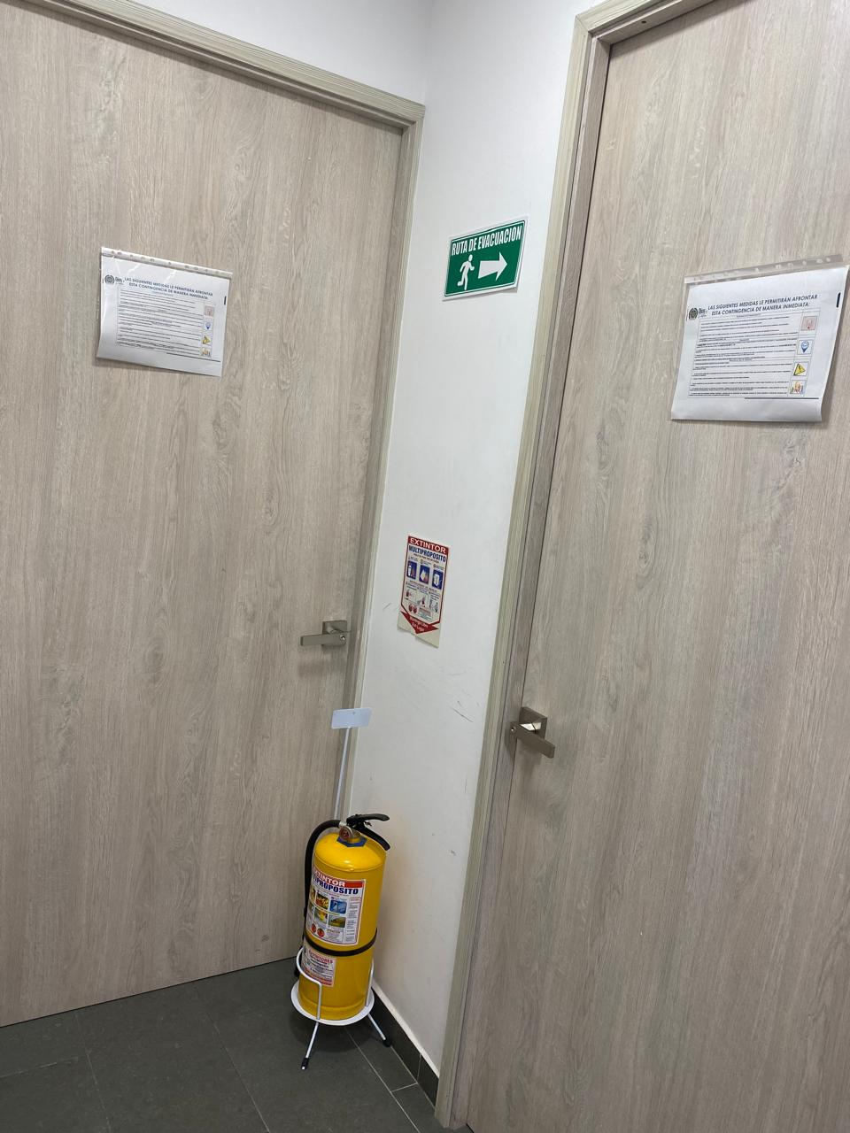 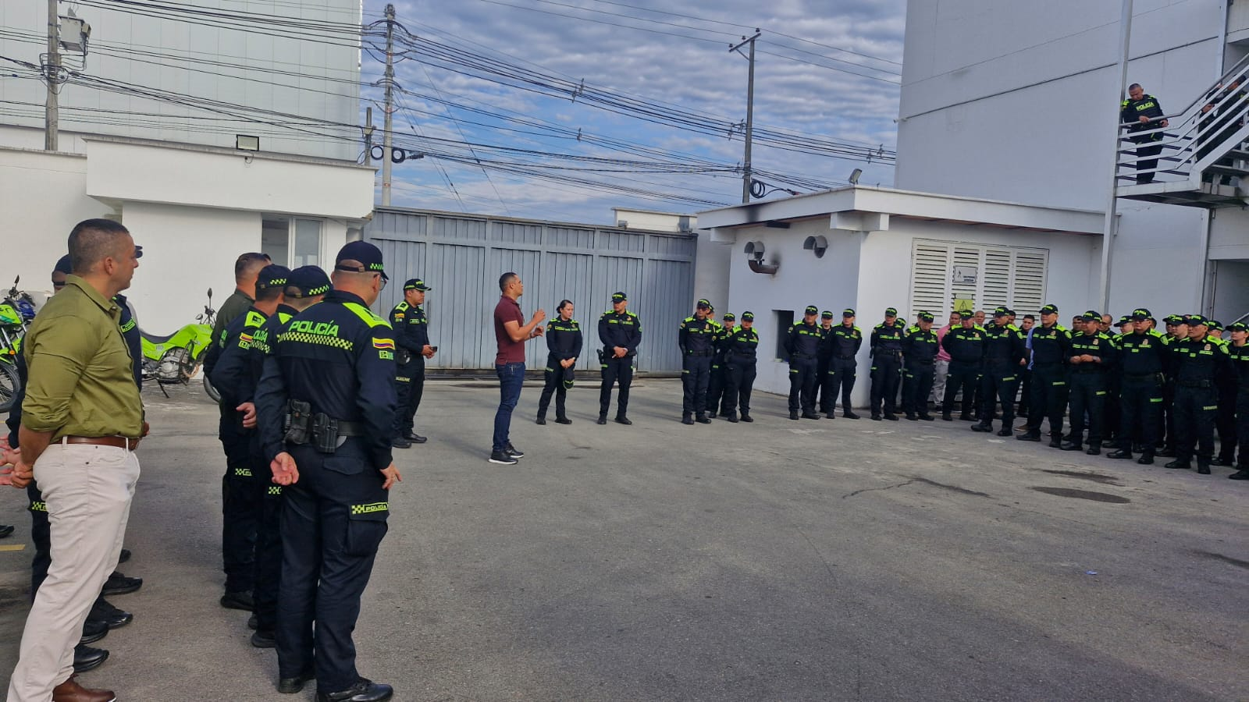 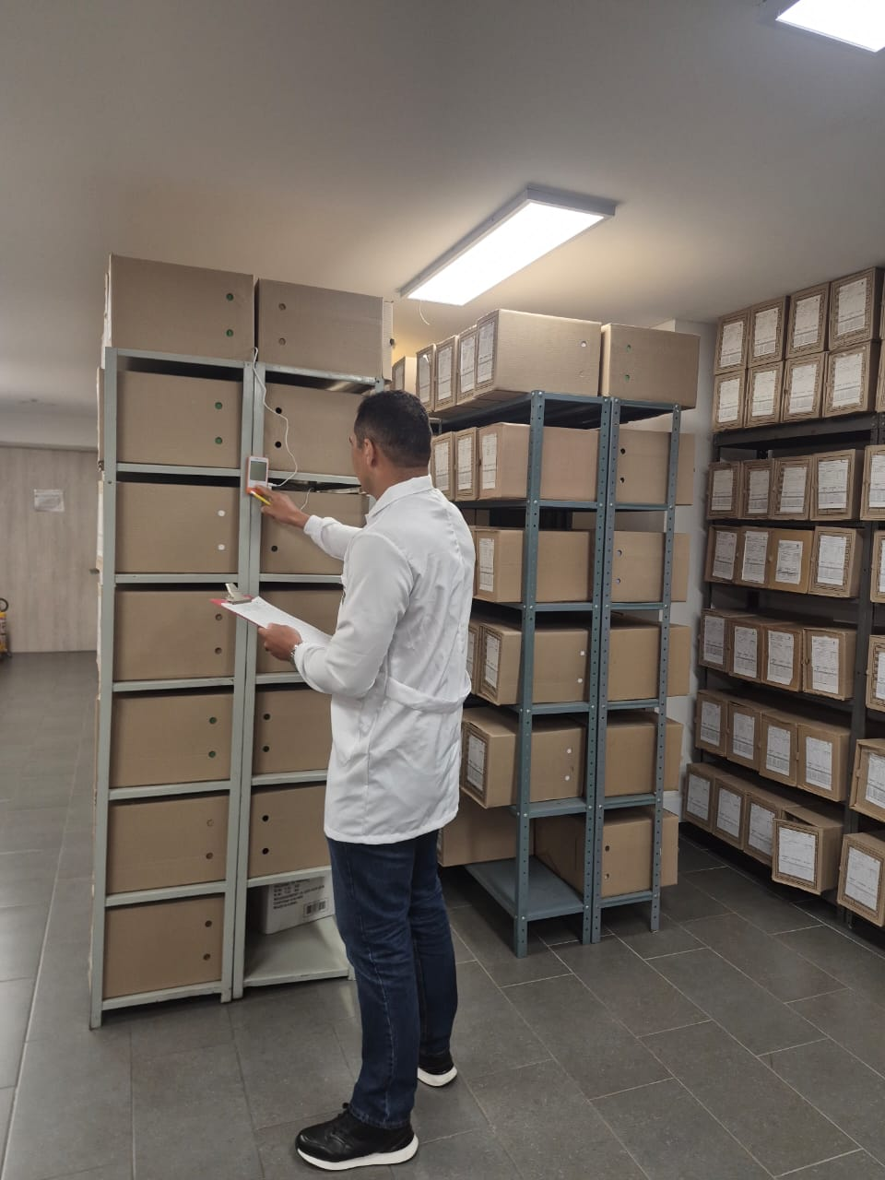 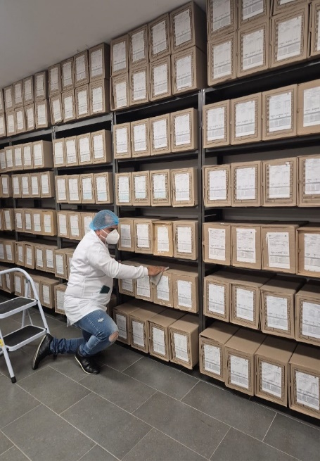 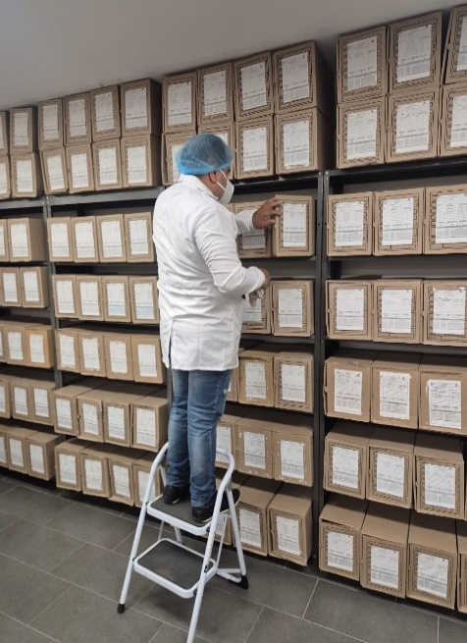

Fecha de Elaboración |  | 13 | 3 | 2026 |  | Fecha de Elaboración |  | 13 | 3 | 2026 | VISTO BUENO JEFE DE LA UNIDAD
Diagnóstico Elaborado por: |  |  |  |  |  | Jefe Grupo de Gestión Documental o quien haga sus veces |  |  |  |  | Jefe o Comandante de Unidad
 | Grado Nombres y Apellidos |  |  |  |  |  | Grado Nombres y Apellidos |  |  |  |  | Grado Nombres y Apellidos

Firma |  |  |  |  |  | Firma |  |  |  |  | Firma

